작성방법
참여연구자현황표

[참여연구자현황표 작성이유]
1. 연구기간 전체에 대한 참여연구자에게 대한 지급 인건비를 검토하고 확인하는 목적으로 사용합니다.
2. 최종 정산보고서에 포함되는 서식입니다.

[참여연구자현황표에 대하여 자주 하는 질문]
질문 |  |  |  | 답변
1. 매달 작성하여야 하나요? |  |  |  | => 인건비 지급 시(보통 매달) 작성하시는것이 좋습니다. 종료 시 한꺼번에 작성하실 경우
 |  |  |  | 인건비 변동으로 인한 불인정금액이 발생할 가능성이 있으므로, 불인정금액 관리차원에서라도
 |  |  |  | 매달 작성하시는것을 추천드립니다.
2. RCMS 업로드는 어떻게 하나요? |  |  |  | => 수행기관에서 RCMS로 참여연구자현황표를 엑셀형태로 업로드 해주세요.

[작성 주의사항]
1. 주관기관, 참여기업, 위탁기관 등 인건비 집행액(현금 및 현물 포함)이 있는 경우 모두 작성 대상입니다. - 학생통합인건비관리시스템을 사용하는 기관은 제외
2. 참여인원별로 작성합니다.
3. 현물/현금 : 현금인건비 대상인 경우 "현금", 현물인건비 대상 인원이 경우 "현물"
4. 협약변경 내용 : 당초 협약대비 참여기간의 변동이 있거나, 참여율의 변동이 있는 경우 기재.(ex. 3월 참여 / 4월 종료)
5. 협약시 사용자부담분 등을 포함한 수행기관 : "참여연구자현황표(4대보험 포함)"를 작성
 | <= "참여연구자현황표(일반)"으로 한도초과가 발생하지 않는 경우 작성하지 않아도됨. 두가지 버전중에 선택하여 작성

6. 신규인력 인건비로 편성된 예산은 사용에 주의가 필요함.
'- 신규인력(의무채용) : 의무채용 조건이 충족되는 인력에게만 사용하여야 하며, 타 비용으로는 사용 불가
'- 신규인력(의무채용이 아닌 신규인건비) : 신규인건비로 사용하여야 하며, 신규인력에 대한 현금 계상인건비를 감액하는 경우 전문기관 승인을 반드시 득하여야 함.

[작성 방법]
구분 |  |  | 작성방법 |  |  |  |  | 참고
성명 |  |  | 참여연구자 성명 기재
현금/현물 |  |  | 현금, 현물, 현금/현물로 구분하여 기재
사업비소요명세서 상 인건비 금액 |  |  | 붙임. 사업비 소요명세서 상 금액 기재(인력변동이 있는 경우 변경후 금액 기재) / 연구개발비검증양식 상 인별 금액 / 수행기관에서 인별로 배분예상 금액 |  |  |  |  | 참고 1
협약변경내용 |  |  | 청년의무고용/의무채용/ 민간부담금 현물대체은 표기 / 과제 진행 중 변경된 내용을 누적적으로 기재 (참여율, 기간, 인원변경 등)
월 인건비(총급여) |  |  | 해당월 급여명세서 상 총 급여액을 기재(소득세 공제전, 4대보험 개인부담분 공제전) |  |  |  |  | 참고 2
 |  |  | * 개인사업자대표로 월평균상용근로자임금을 적용하는 경우 표하단에 해당 내용을 기재해주세요.
월 인건비(차감지급액) |  |  | 해당월 급여명세서의 실제 지급액 기재 (소득세 공제후, 4대보험 개인부담금 공제후)/ 실제 이체금액 합계와 일치하여야 함. |  |  |  |  | 참고 3
SMTECH 등록 인건비 계상률 |  |  | SMTECH 상 등록된 인건비계상률로, 변경된 경우 반드시 SMTECH도 수정
한도액 |  |  | 월 인건비 * 인건비계상률로 자동계산
RCMS 등록 인건비(현금) |  |  | RCMS에서 실제 집행한 현금 인건비 금액(총 인별 예산금액/참여기간)
RCMS 등록 인건비(현물) |  |  | RCMS상 입력된 현물인건비 금액(총 인별 예산금액/참여기간)

(작성예시)
성명 | 현금/현물 | 사업비소요명세서상 인건비 금액 | 협약변경내용 | 구분 | 1차년도
 |  |  |  |  | 24년 7월 | 24년 8월 | 24년 9월 | 24년 10월 | 24년 11월 | 24년 12월
김기술 | 현금/현물 |  | 8월부터 참여율 30%(현금 10%, 현물20%)→20.0%(현물 20%) | 월 인건비(총급여) (1) | 1,500,000 | 1,500,000 | 1,500,000 | 1,500,000 | 1,500,000 | 1,500,000
 |  | 현금 |  | 월 인건비(차감지급액) | 1,400,000 | 1,400,000 | 1,400,000 | 1,400,000 | 1,400,000 | 1,400,000
 |  | 1,200,000 |  | Smtech 등록 참여율 (2) | 30.0% | 20.0% | 20.0% | 20.0% | 20.0% | 20.0%
 |  | 현물 |  | 한도액 (3)=(1)x(2) | 450,000 | 300,000 | 300,000 | 300,000 | 300,000 | 300,000
 |  | 2,400,000 |  | RCMS 등록 인건비(현금) | 100,000 | 100,000 | 100,000 | 100,000 | 100,000 | 100,000
 |  |  |  | RCMS 등록 인건비(현물) | 200,000 | 200,000 | 300,000 | 300,000 | 300,000 | 300,000

(참고1) 인건비 소요명세서
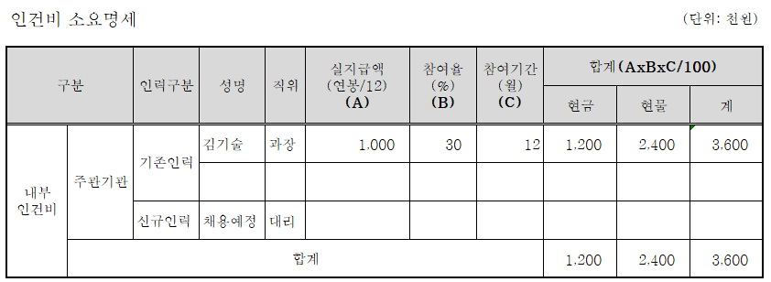

(참고 2) 급여대장 |  |  |  |  |  | (참고 3) 이체증명

